Convenciones
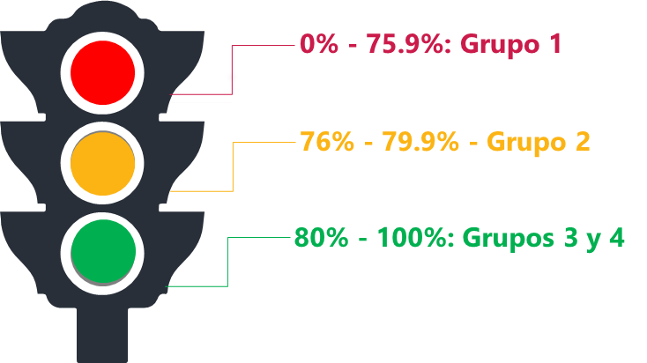
Mapa de las políticas de desempeño según los resultados en FURAG Grupo 1: Políticas de desempeño que requieren intervención, es decir, que deben tener una planeación, seguimiento y evaluación extraordinario desde el Comité de Gestión y Desempeño Sectorial. Su puntaje es menor a 75 puntos. Grupo 2: Políticas de desempeño que requieren apalancamiento, es decir, políticas que deben movilizarse a través de acciones que se formulen y articulen desde las políticas de desempeño con mejores resultados en la medición, con el apoyo focalizado de las entidades líderes y con el soporte de estrategias sectoriales. Su puntaje está entre 76 y 79 puntos. Grupo 3: Políticas de desempeño que deben apalancar a las demás, es decir, políticas que por los resultados de las mediciones evidencian buenas prácticas que pueden transferirse y/o articularse con otras políticas más rezagadas de la misma dimensión o de dimensiones afines, para impulsar su desarrollo. Su puntaje está entre 80 y 90 puntos. Grupo 4: Políticas de desempeño maduras, es decir, políticas que han sostenido resultados en mínimo tres mediciones por encima de 90 puntos o que en alguna de las mediciones del cuatrienio 2018-2022 obtenga un puntaje superior a 95.

Estadísticas_3er Trimestre
MEN | ICFES | ICETEX | INCI | INSOR | FODESEP | INTENALCO | ETITC | INFOTEP SAN ANDRES | INFOTEP SAN JUAN DEL CESAR | ITFIT | PORCENTAJE DE CUMPLIMIENTO DE LA MOVILIZACIÓN DE LAS POLÍTICAS EN LOS GRUPOS
105% | 105% | 112% | 100% | 106% | 54% | 91% | 91% | 90% | 114% | 71% | Objetivo Táctico 1 | 100.00%
 |  |  |  |  |  |  |  |  |  |  | Objetivo Táctico 2 | 91.00%
ICFES | 1CETEX% | INCI | INSOR | INFOTEP SAN JUAN DEL CESAR | MEN | ETITC | INFOTEP SAN ANDRES | INTENALCO | ITFIP | FODESEP | Objetivo Táctico 3 | 110.00%
105% | 118% | 100% | 106% | 114% | 105% | 91% | 90% | 91% | 71% | 54% | PROMEDIO | 100%

